Zielerklärung & Lösungskonzept
E-Mood Tracker

Jan Gutnik, Valeria Pagliaro, Shabithan Uthayakumaran
E-Health
Sommersemester 2019
Prof. Dr. –Ing. Michael Tangemann

Zielerklärung
Patienten müssen ihre Stimmungstagebücher täglich mehrmals per Hand ausfüllen und die Psychologen müssen die Daten der Tagebücher mühsam am Computer eintippen bevor sie diese analysieren können.
Das Ziel ist es eine Webseite für Patient und Psychologe zu entwickeln, welches alle Abläufe (ausfüllen der Tagebücher, Diagramme generiren, Datenverwaltung) digitalisiert und den Zugriff auf die Daten jederzeit ermöglicht.

Lösungskonzept
Nutzergruppen: Patienten und Psychologen
Aktuelles Problem: Verwaltung der Daten ist umständlich, Patienten müssen alles per Hand ausfüllen, Psychologen müssen die Daten am PC eintippen -> hohe Wahrscheinlichkeit dass Fehler passieren

Motivation

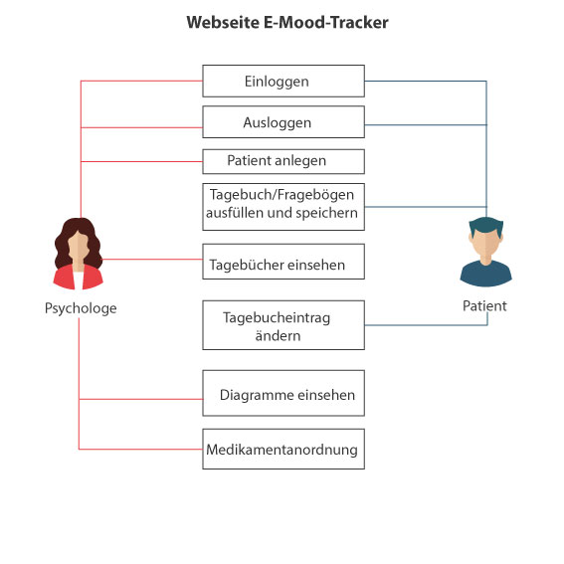
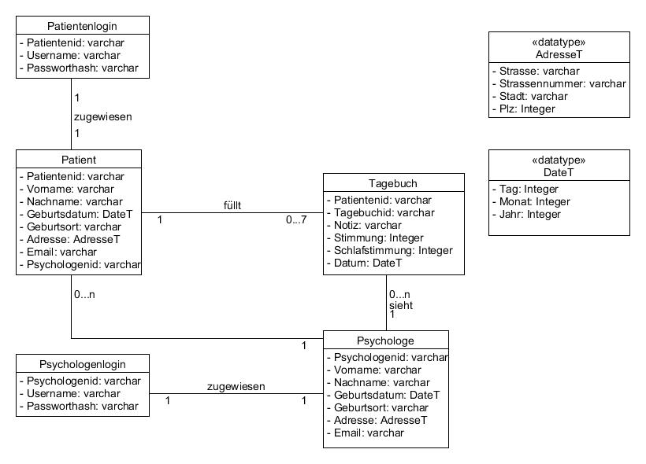

Lösungskonzept

Akteure und Instanzen

Lösungskonzept
Login-Seite | Startseite Psychologe
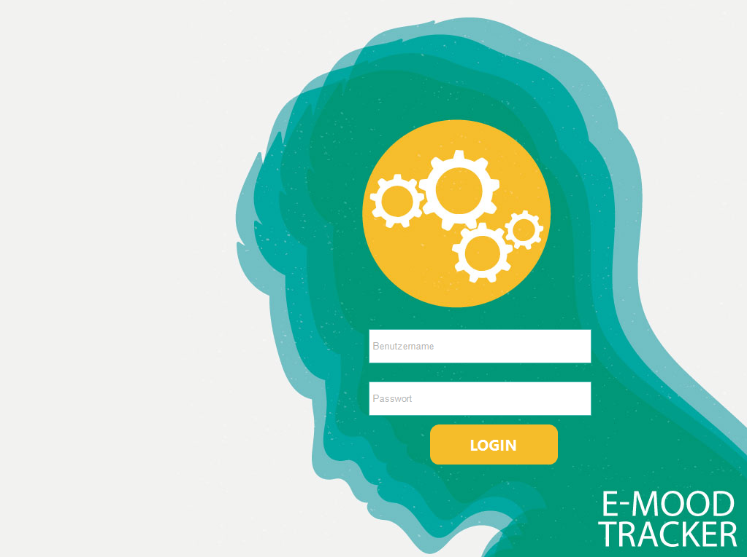
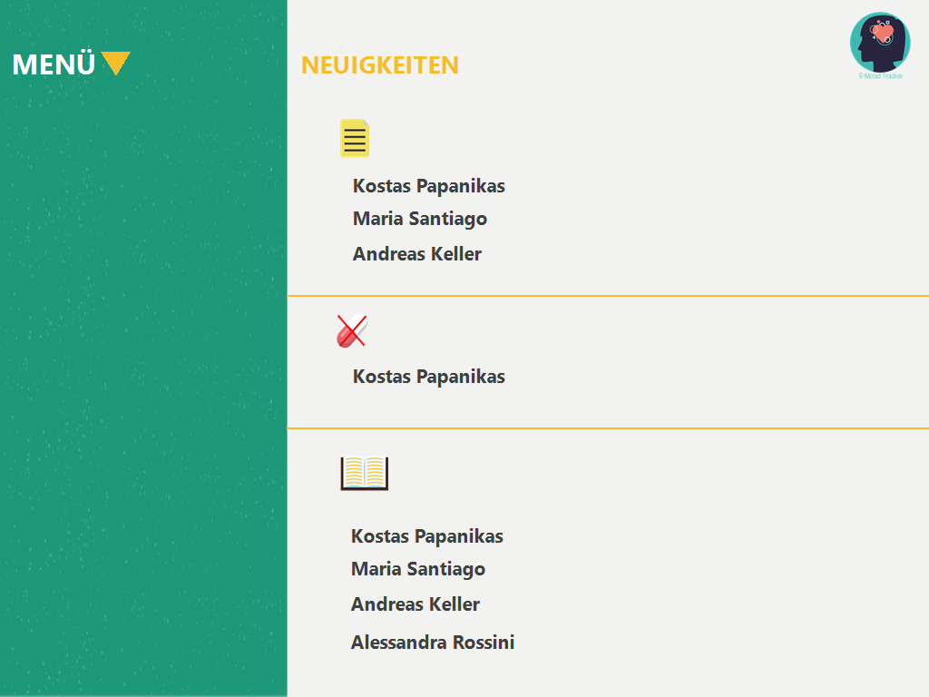

Anwendungsbeschreibung

Dropdown Psychologe | Patient anlegen
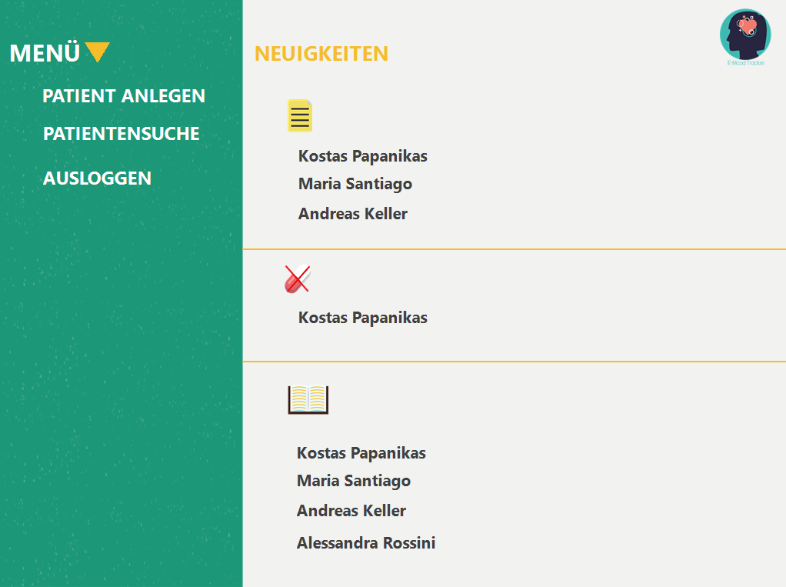
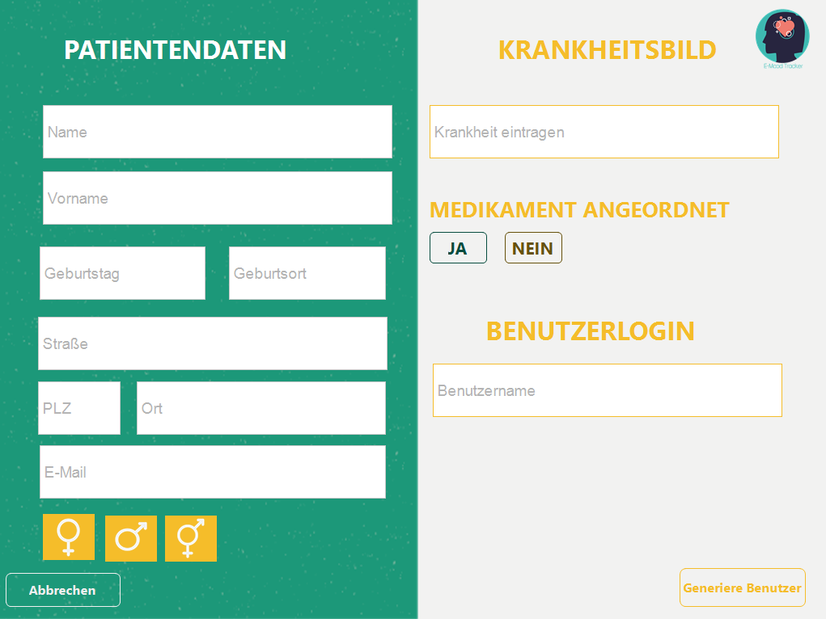

Patientensuche | Listen der gesuchten Patienten
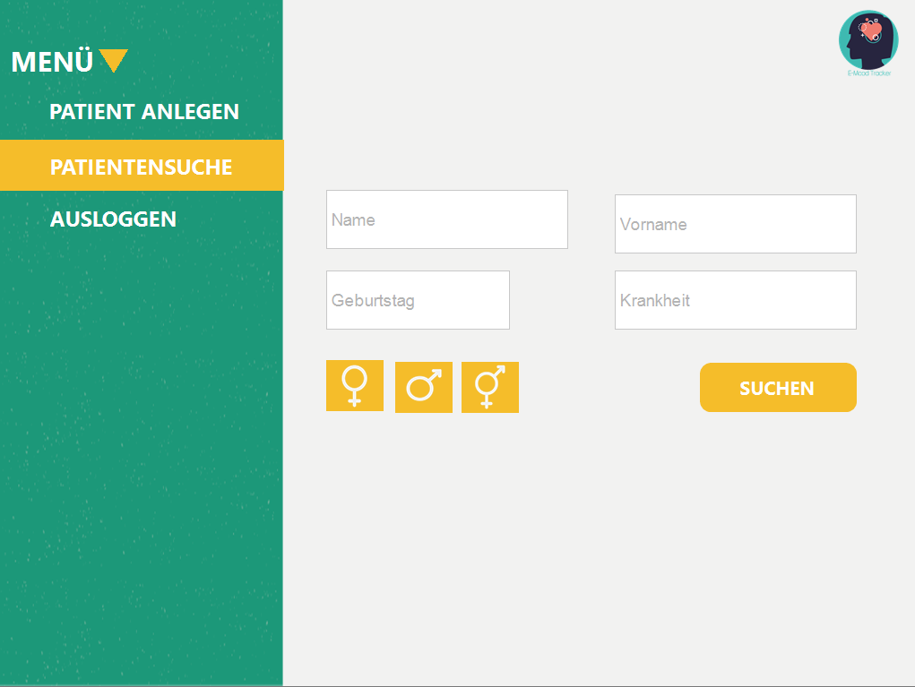
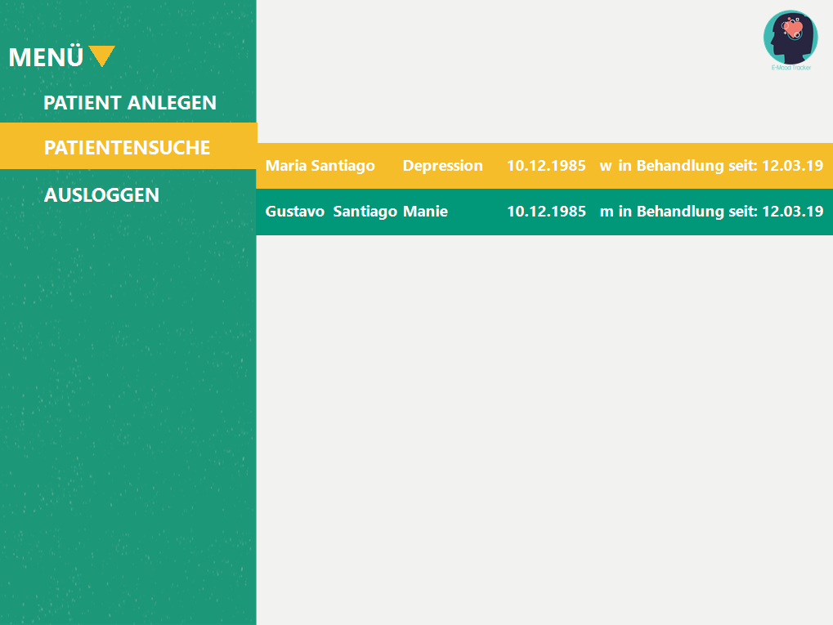

Tagebuch/ Diagramm des angeklickten Patienten (bei der Suche) | Startseite des Patienten nach dem Login, das Tagebuch muss ausgefüllt werden
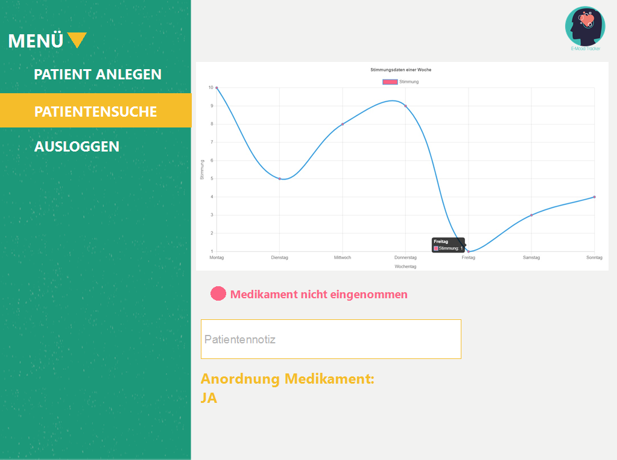
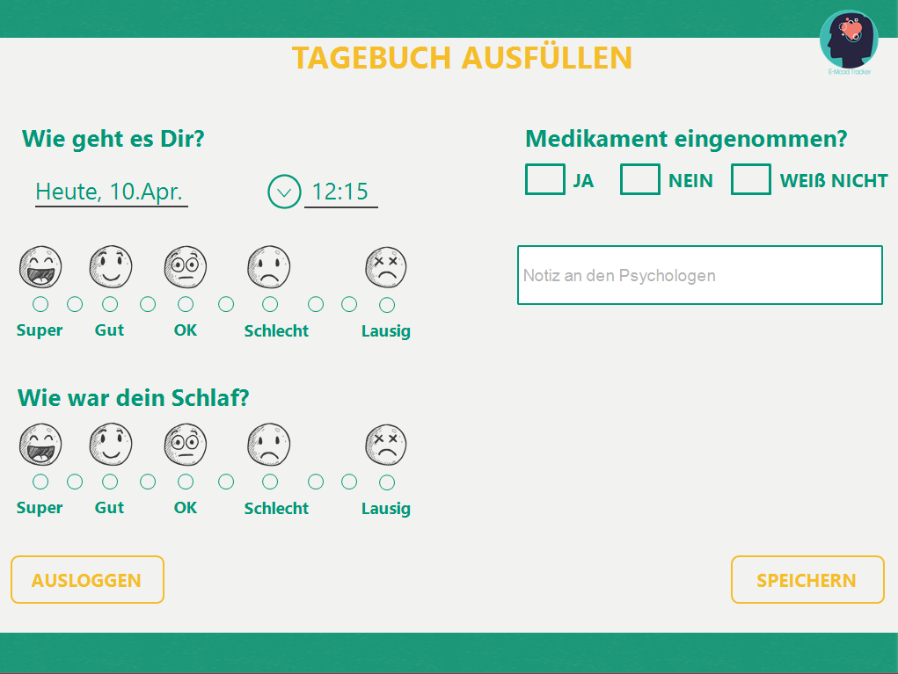

Ausgefülltes Tagebuch | Nachdem auf Speichern geklickt ist - Möglichkeit Ausloggen oder Tagebucheintrag ändern
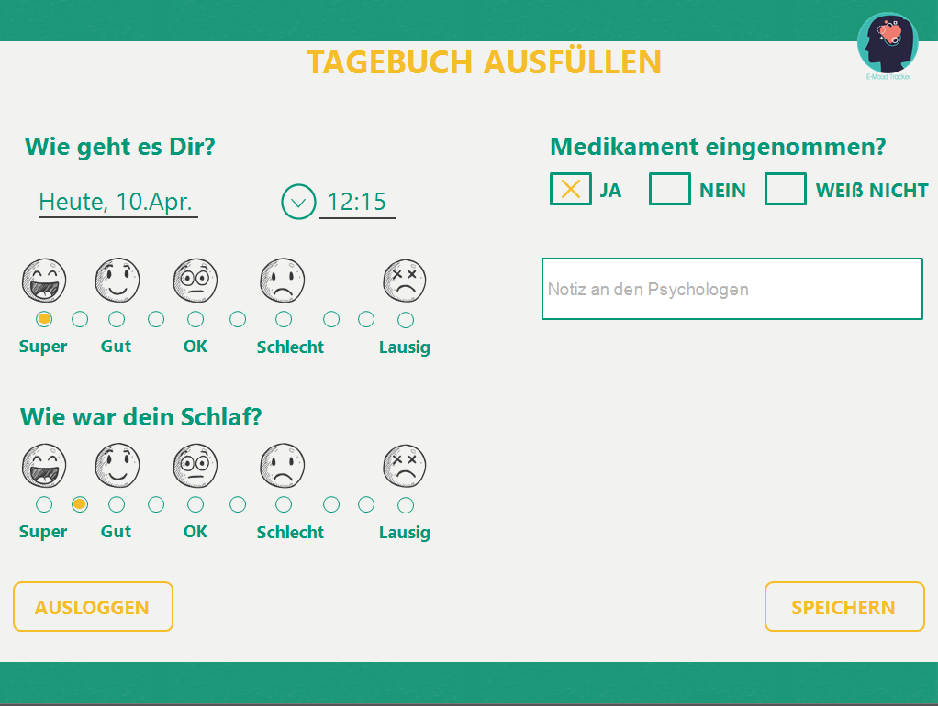
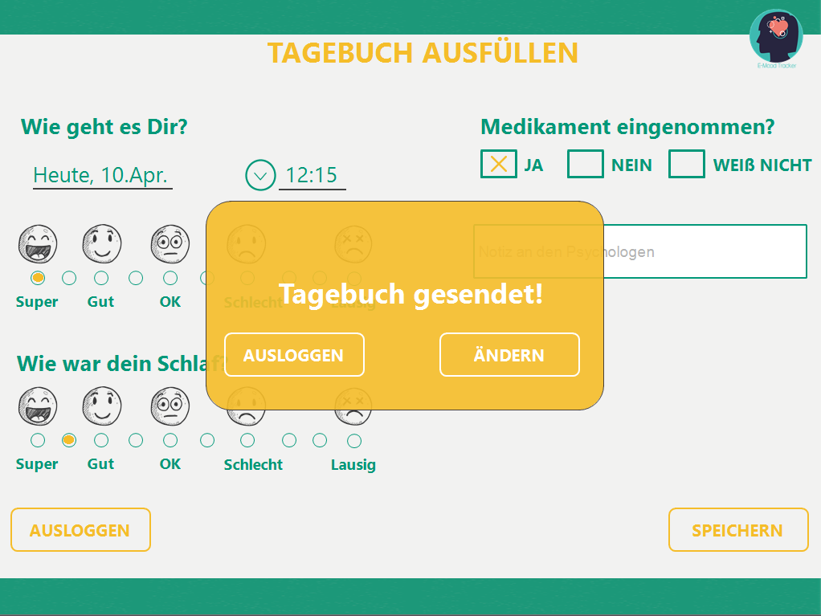


Ausgeloggtseite für Patient und Psychologe

Netzplan
 |  |  |  |  | Nr 2 Dokumentation (36 Tage)

Ende
 |  |  | Nr. 6 Webserver (1 Tag)
 |  | Nr.5 ClientJS (4 Tage)

Start
 | Nr. 3 HTML (3 Tage)
Nr. 1 Planung (35 Tage)
 |  |  |  | Nr.8 Webserber & Datenbank verbinden (2 Tage)
 |  | Nr. 4 Design (6 Tage) |  |  | Nr 10 Deployment (1 Tag)

 |  |  | Nr. 7 Datenbank (1 Tag)

Risikoportfolio
Risikoportfolio

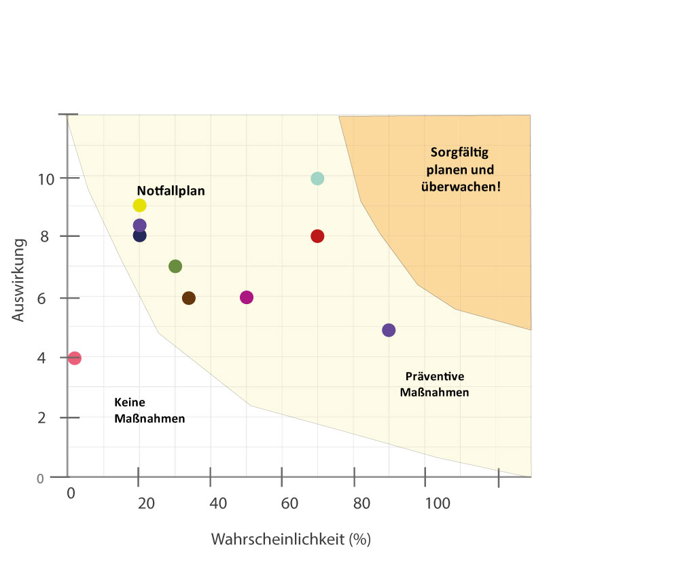
Datenschutzverletzung
Variablenüberlauf
Programmkomplexität
Zeitplanung falsch
Kommunikationsprobleme
Design != Anforderungen
Fehlerhafte Software
Entwickler krank
Entwickler fällt aus
Anforderungen nicht umgesetzt

